サイトマップ
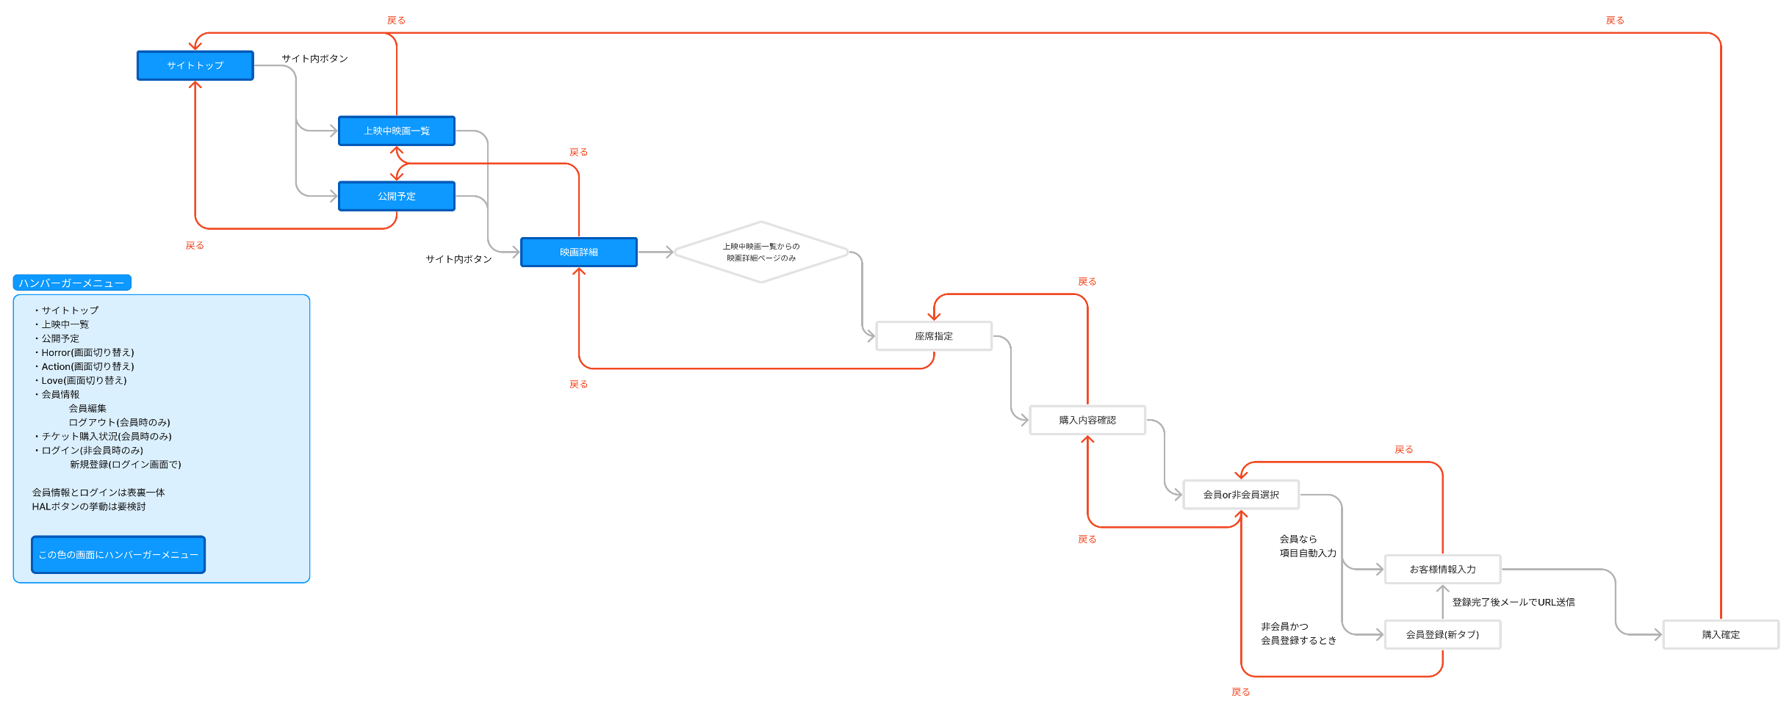
サイトマップ | システムID | 20230711NHIH22000X001-01 | 改訂日 | 2024-05-10 | No. | 1
 | システム名称 | 0 | 改訂者 | 岡郁也

サイトマップ

サイトマップ (サンプル)
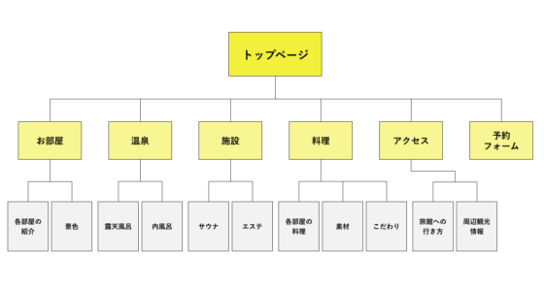
サイトマップ | システムID | 20230711NHIH22000X001-01 | 改訂日 | No. | 1
 | システム名称 | 0 | 改訂者

サイトマップ

